상품제안서
아이리버 CtoC 패브릭 데이터케이블(1M/2M) | 상품코드: S40622

 |  |  |  |  |  |  | 02-713-8555 | www.synergygift.co.kr
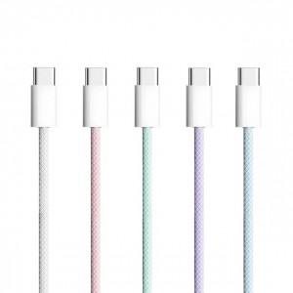

【상세/제작정보】 | <p><span style="font-size: 14pt;">※ 기본수량 미만 발주 진행시 별도 문의 바랍니다.</span></p><p><span style="font-size: 14pt;">※ 운임비 별도 발생 됩니다.</span></p>

【인쇄/포장옵션】 | 스티커, 라벨스티커 / 포장지포장

【공급단가】 | 수량 | 100~ | 300~ | 1,000~ | 3,000~ | 10,000~
*VAT별도 | 1M | 3,900원 | 3,690원 | 3,510원 | 3,420원 | 3,360원
 | 2M | 4,550원 | 4,300원 | 4,090원 | 3,990원 | 3,920원

【상품 URL】 | https://www.synergygift.co.kr:443/src/goods_detail.php?gdno=40622

